Ejecucion - SP 3
Ejecución de casos de prueba - Ciclo 1
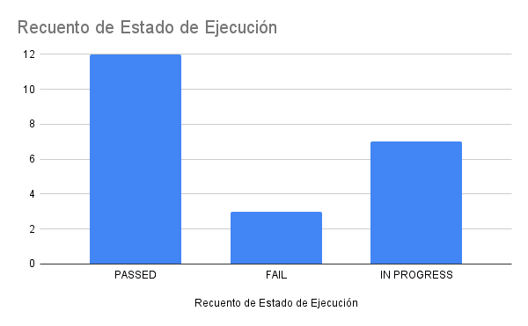
Fecha y Hora | Id | Estado de Ejecución | Datos de Prueba | Ejecutado por | Id Defecto | Notas | Ciclo
2022-06-22 | TC-S3-001 | PASSED | - | Santiago |  | - | 3
2022-06-22 | TC-S3-002 | FAIL | - | Santiago | D-S3-001 | - | 3
2022-06-22 | TC-S3-003 | PASSED | - | Santiago |  | - | 3
2022-06-22 | TC-S3-004 | PASSED | - | Santiago |  | - | 3
2022-06-22 | TC-S3-005 | PASSED | - | Santiago |  | - | 3
2022-06-22 | TC-S3-006 | IN PROGRESS | - | Santiago |  | - | 3
2022-06-22 | TC-S3-007 | IN PROGRESS | - | Santiago |  | - | 3
2022-06-22 | TC-S3-008 | PASSED | - | Santiago |  | - | 3
2022-06-22 | TC-S3-009 | IN PROGRESS | - | Santiago |  | - | 3
2022-06-22 | TC-S3-010 | IN PROGRESS | - | Santiago |  | - | 3
2022-06-22 | TC-S3-011 | IN PROGRESS | - | Santiago |  | - | 3
2022-06-22 | TC-S3-012 | IN PROGRESS | - | Santiago |  | - | 3
2022-06-22 | TC-S3-013 | IN PROGRESS | - | Santiago |  | - | 3
2022-06-22 | TC-S3-014 | PASSED | - | Santiago |  | - | 3
2022-06-22 | TC-S3-015 | PASSED | - | Santiago |  | - | 3
2022-06-22 | TC-S3-016 | PASSED | - | Santiago |  | - | 3
2022-06-22 | TC-S3-017 | PASSED | - | Santiago |  | - | 3
2022-06-22 | TC-S3-018 | PASSED | - | Santiago |  | - | 3
2022-06-22 | TC-S3-019 | PASSED | - | Santiago |  | - | 3
2022-06-22 | TC-S3-020 | PASSED | - | Santiago |  | - | 3
2022-06-22 | TC-S3-021 | FAIL | - | Santiago | D-S3-002 | - | 3
2022-06-22 | TC-S3-022 | FAIL | - | Santiago | D-S3-003 | - | 3
2022-06-22 | TC-S3-023 |  | - | Santiago |  | - | 3
2022-06-22 | TC-S3-024 |  | - | Santiago |  | - | 3
2022-06-22 | TC-S3-025 |  | - | Santiago |  | - | 3

Prueba Exploratoria
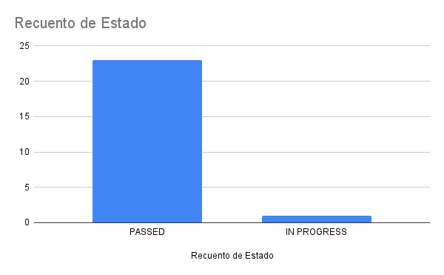
ID Issue | Git Lab Issues | Estado | Fecha de Ejecución | ID Defecto | Comentarios
PE-055 | #55 - Crear Tabla Roles en BDD | PASSED | 2022-06-22 | - | Se verificó la implementación de la tabla Roles en la BDD
 | #56 - Creat Tabla Usuarios en BDD | PASSED | 2022-06-22 |  | Se verificó la implementación de la tabla Usuarios en la BDD
 | #57 - Agregar registro de Usuarios a la API | PASSED | 2022-06-22 |  | Se verificó la implementación del registro de usuarios a la API
 | #58 - Conectar formulario de registro con API | PASSED | 2022-06-22 |  | Se verificó la implementación de la conexión del formulario y la API
 | #59 - Conectar formulario de login con API | PASSED | 2022-06-22 |  | Se verificó la implementación de la conexión del formulario y la API
 | #60 - Agregar autenticación con Spring Security a nuestros endpoints | PASSED | 2022-06-22 |  | Se verificó la implementación de la autenticación con JWT
 | #61 - Conectar botón "Cerrar Sesión" con API | PASSED | 2022-06-22 |  | Se verificó la implementación del cerrado de sesión y la API
 | #62 - Implementar búsqueda por fecha en Home | PASSED | 2022-06-22 |  | Se verificó la implementación de la búsqueda por fecha en el inicio
 | #63 - Implementar filtro por ciudad y fechas en Home | PASSED | 2022-06-22 |  | Se verificó la implementación de la búsqueda por ciudad y fecha
 | #64 - Dar funcionalidad al botón de "Iniciar Reserva" | PASSED | 2022-06-22 |  | Se verificó la implementación de la funcionalidad del botón Iniciar Reserva
 | #65 - Crear Tabla Reservas en BDD | PASSED | 2022-06-22 |  | Se verificó la implementación de la tabla Reservas en la BDD
 | #66 - Mapear Rol, Usuarios y Reservas con sus clases en el modelo | PASSED | 2022-06-22 |  | Se verificó la implementación del mapeo de las entidades con sus clases
 | #67 - Crear endpoints de Reservas en API | PASSED | 2022-06-22 |  | Se verificó la implementación del endpoint de reservas en la API
 | #68 - Agregar seguridad con token en el endpoint de creación de reservas | PASSED | 2022-06-22 |  | Se verificó la implementación de la seguridad con token en el endpoint reservas
 | #69 - Implementar el template de pantalla de reserva | PASSED | 2022-06-22 |  | Se verifició la implementación del template de reserva
 | #70 - Implementar el formulario de reserva | PASSED | 2022-06-22 |  | Se verifició la implementación del formulario de reserva
 | #71 - Implementar el submit del formulario de reserva | IN PROGRESS | 2022-06-22
 | #72 - Implementar un calendario interactivo en la página de reservas | PASSED | 2022-06-22 |  | Se verifició la implementación del calendario de reserva
 | #73 - Implementar el template de reserva exitosa | PASSED | 2022-06-22 |  | Se verifició la implementación del template de reserva exitosa
 | #74 - Deploy en AWS | PASSED | 2022-06-22 |  | Se verificó el correcto deploy a AWS
 | #75 - Implementar Tests Manuales | PASSED | 2022-06-22 |  | Se verificó la implementación de los tests manuales
 | #76 - Implementar Tests Automatizados (Jest, Postman) | PASSED | 2022-06-22 |  | Se verificó la implementación de los tests automatizados con JEST y Postman
 | #77 - Agregar ruta para reservas | PASSED | 2022-06-22 |  | Se verificó la implementación de la ruta para reservas
 | #78 - Polish Frontend P1 | PASSED | 2022-06-22 |  | Se verificó la implementación de arreglos estéticos en el front end

